Soportes
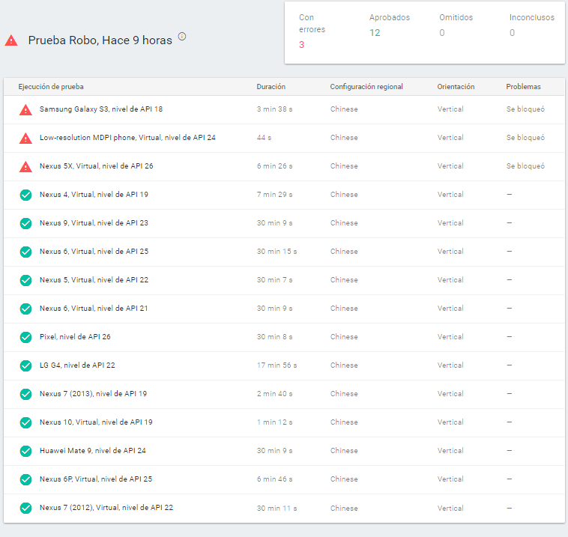
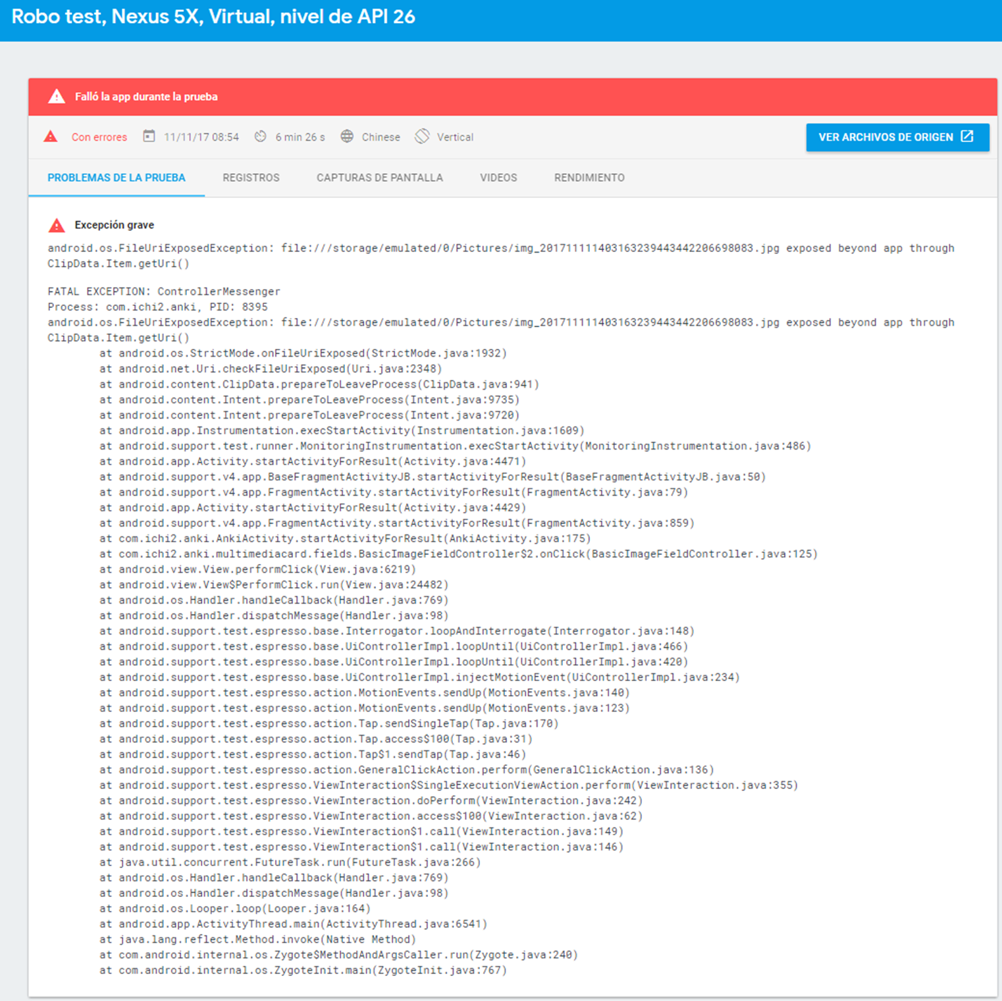
 | 3. DOCUMENTACIÓN CASOS DE PRUEBA

EVENTO # | Realizar pruebas de Monkey Test, ejecutandose 3 eventos de 100000 interacciones con diferencia de 50 ms
1 | Primera Ejecución | Segunda Ejecución |  | Tercera Ejecución

EVENTO # | Realizar pruebas con 15 dispositivos Android (5 físicos y 10 virtuales) con orientación vertical e idioma Español
2 | Resultado en la matriz de pruebas |  | Lista de dispositivos en los que se realizo la prueba |  | Error generado en la ejecución
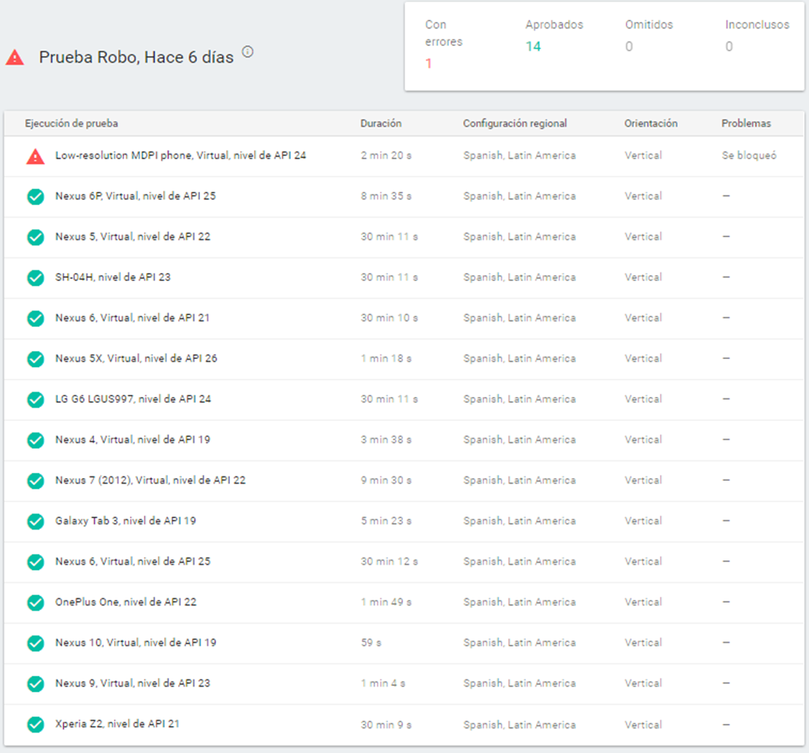

EVENTO # | Realizar pruebas con 15 dispositivos Android (5 físicos y 10 virtuales) con orientación horizontal e idioma Español
3 | Resultado en la matriz de pruebas |  | Lista de dispositivos en los que se realizo la prueba |  | Error en el dispositivo #1 | Error en el dispositivo #2
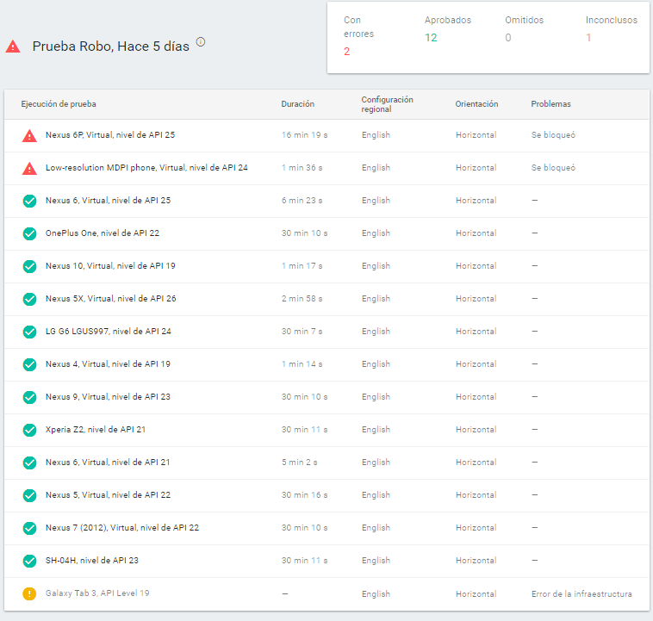
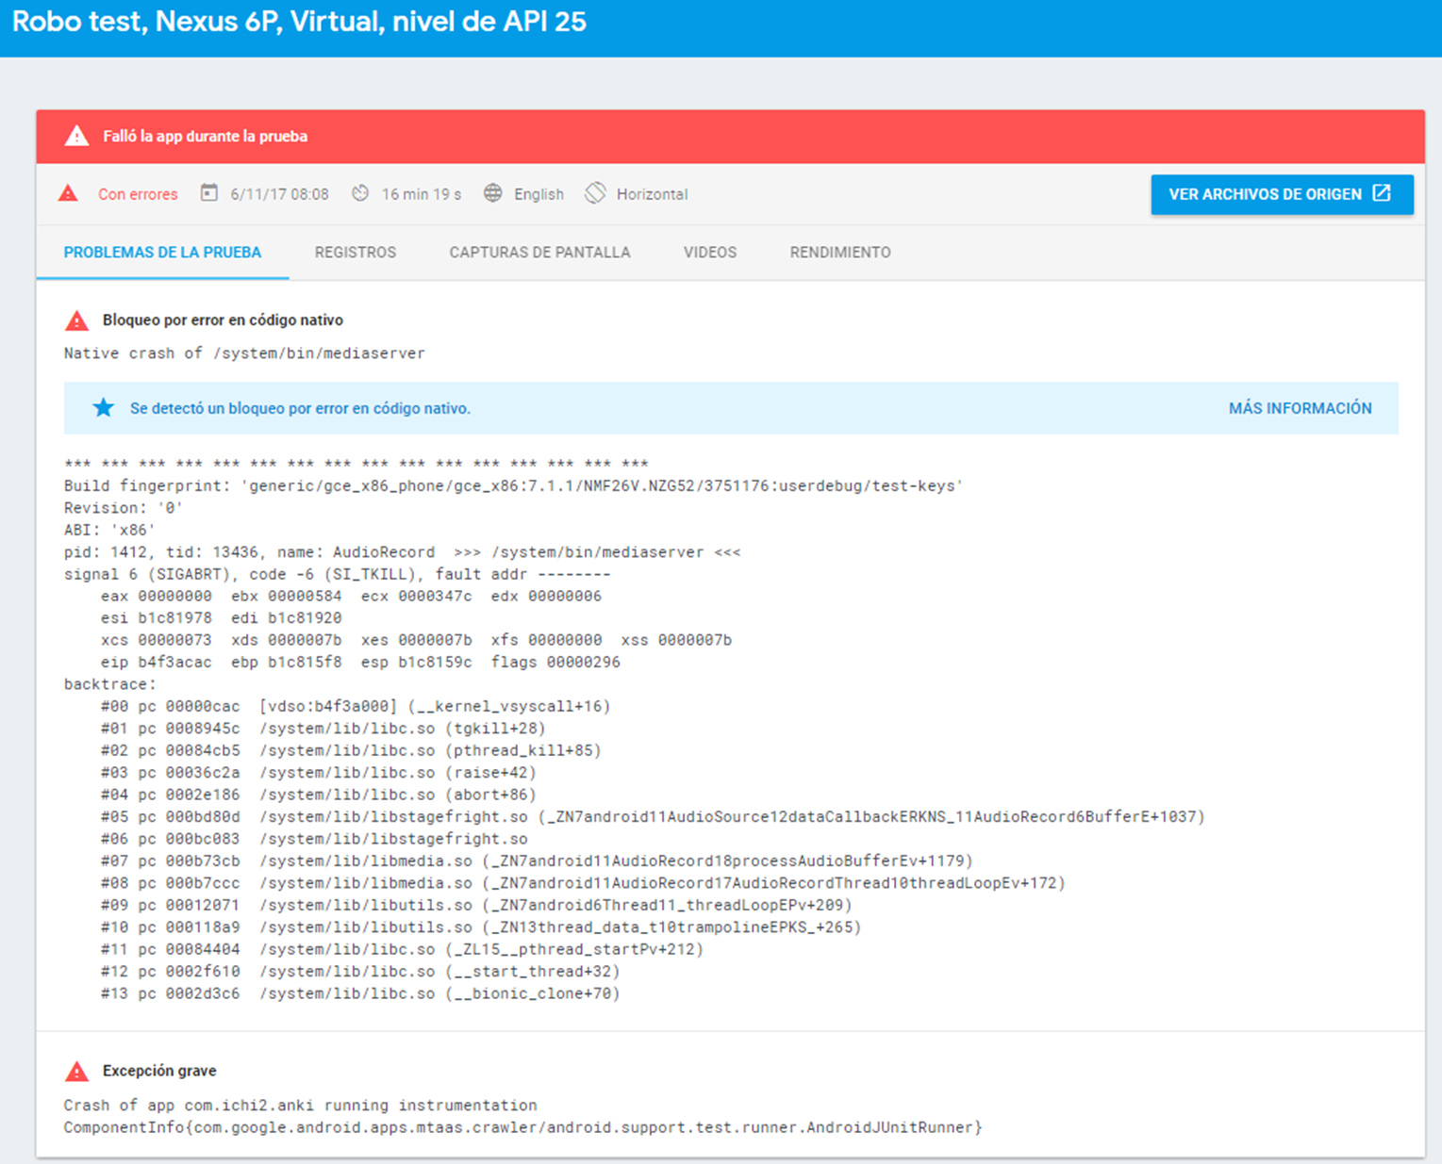

EVENTO # | Realizar pruebas con 15 dispositivos Android (5 físicos y 10 virtuales) con orientación vertical e idioma Chino
4 | Resultado en la matriz de pruebas |  | Lista de dispositivos en los que se realizo la prueba |  | Error en el dispositivo #1 | Error en el dispositivo #2 | Error en el dispositivo #3

